Sheet1
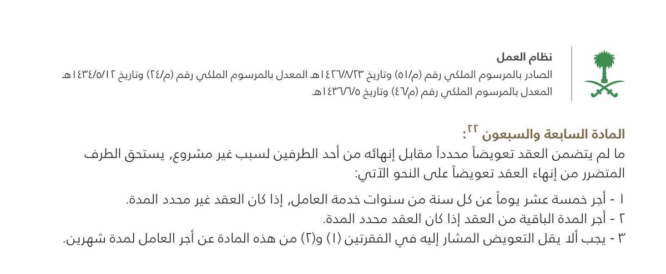
حاسبة إنهاء العلاقة التعاقدية مع تعويض المادة 77 - (الإنهاء من قبل صاحب العمل)

تاريخ المباشرة | 2015-01-01 | هل يتضمن العقد تعويض محدد؟ |  |  | لا

أخر يوم عمل | 2020-12-31 | نوع العقد | محدد المدة

الأجر | 12,000.00 | مبلغ التعويض حسب العقد: |  | 90000
 |  |  |  |  | 0
رصيد الإجازات | 22 | تاريخ نهاية العقد |  | 2021-04-01 |  | مكافأة نهاية الخدمة | 41,983.57

رواتب غير مدفوعة | 8,000.00 | إجمالي الخدمة | سنة | 5 |  | مستحق نهاية الخدمة | 61,283.57

عمولات أو حوافز | 2,000.00 |  | شهر | 11 |  | مبلغ التعويض | 36,400.00

مستحقات أخرى | 500.00 |  | يوم | 30 |  | إجمالي المستحقات | 97,683.57

 |  |  | 2191 | 1826.25
 |  |  | 5.9986310746

